테스트 케이스별 결과 화면
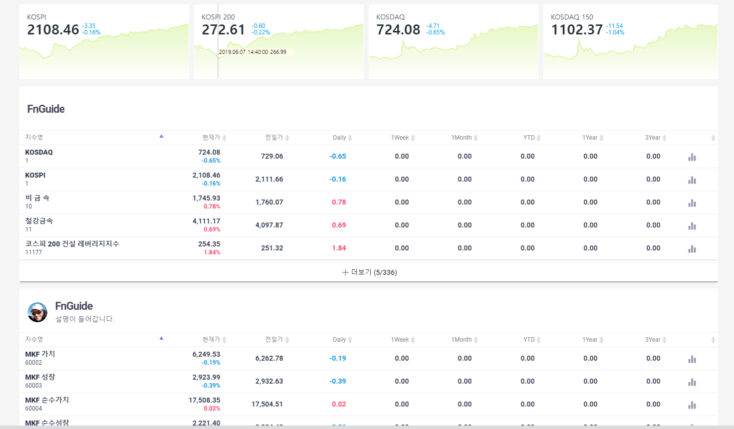
ETP 플랫폼 구축 |  |  |  | 단위테스트 결과서
단위테스트 ID | UT-MKT-INFO_IDX_01 | 단위테스트명 | TODAY
업무구분 | MARKETINFO | 작성자 | 박중근

1. 업계에서 벤치마크로 사용하는 지수 정보를 보여 준다. (구성요소, 지수명, 현재가, 대비, 등락률, 차트)

